Worksheet
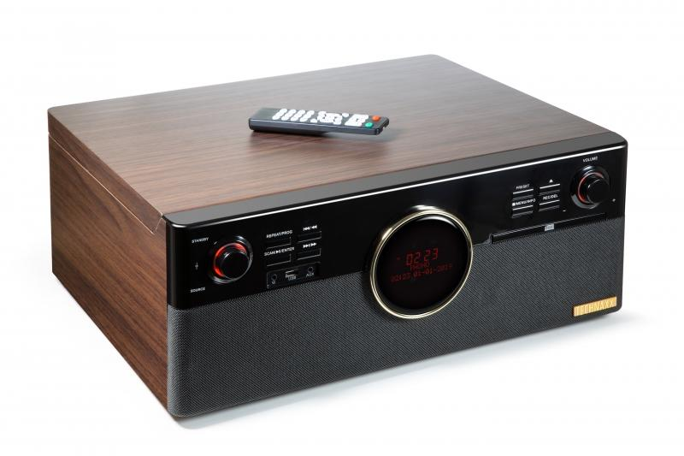
Technaxx DAB+ Bluetooth LP-Player TX-137

Artikelnummer | 4850 |  | VE | 1
EAN | 4260358124360 |  | Stück pro Palette | 18
Zollnummer | 85271300 |  | Lagen Pro Palette | 3

Abmessungen - Artikel
Länge(cm) | Breite(cm) | Höhe(cm) | Gewicht(g)
48 | 42 | 19.5 | 7040

Abmessungen - Artikelverpackung
Länge(cm) | Breite(cm) | Höhe(cm) | Leergewicht(g) | Gewicht(g) Artikel+Verpackung
54 | 26 | 52.5 | 900 | 8480

Abmessungen - VE Karton (Masterkarton)
Länge(cm) | Breite(cm) | Höhe(cm) | Gewicht(g)
56 | 27.2 | 54 | 8520

Verpackung - Bestandteile
Rest Zubehör (g) | Papier/Pappe (g) | Styropor (g) | Kunstst. Hohlkörper(g) | Kunstst. Folien(g) | Materialverbunde (g)
168 | 213 | 180 | 0 | 8 | 0

Batterie- / Akkuinformationen
Batterie-benötigt | Batterie enthalten | Batterie-Typ | Batterie-System(Art)
Ja | Ja | Micro-Batterie AAA | Al-Mn - Alkali-Batterie
Anzahl(stk.) | Gewicht/Stk.(g) | Energiedichte(WH/Kg) | Leistung(WH)
2 | 11 | 0 | 0

Lithium Baterie
Energiegehalt | Gewicht (Kg)
0 | 0

Weiterführende Informationen
Technaxx Reseller Portal

